商品信息
COCO Living Space｜浴室防水防雾吸盘静音小挂钟
来源：COCO_Living_Space_Shopee全量审计_持续更新.xlsx｜工作表：高销量商品｜Excel第47行｜商品ID：25504429039

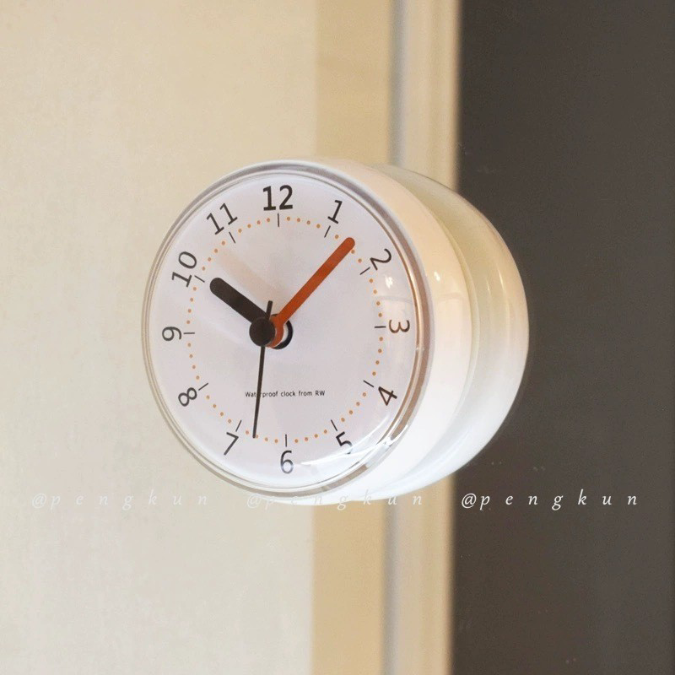
字段 | 内容 | 商品主图
序号 | 15
商品主图 | 见右侧嵌入主图
商品ID | 25504429039
商品中文名称
商品标题 | Suction Cup Clock Bathroom Waterproof Anti-Fog Wall Clock Kitchen Suction Cup Silicone Mini Cute Japanese Korean Mute Wall Suction Cup Seamless Paste Small Clock
Shopee链接 | https://shopee.com.my/Suction-Cup-Clock-Bathroom-Waterproof-Anti-Fog-Wall-Clock-Kitchen-Suction-Cup-Silicone-Mini-Cute-Japanese-Korean-Mute-Wall-Suction-Cup-Seamless-Paste-Small-Clock-i.115498741.25504429039
近月销量显示 | 21 Sold/Month
近月销量下限 | 21
列表价格显示 | RM24.46
列表最低价(MYR) | 24.46
列表评分 | 4.9
累计总销量显示 | 1k+ Sold
累计总销量下限 | 1,000
是否精确 | FALSE
详情价格显示 | RM24.46
详情价(MYR) | 24.46
详情评分 | 4.9
评论覆盖 | 51
好评主题 | 51
差评/风险主题 | 51
图片来源URL | https://down-my.img.susercontent.com/file/sg-11134201-7rd6x-luddcwlhkvs3b2
1688链接
颜色/规格
长宽高
重量(g)
单个成本
单个运费
国内段总价
国际头程
总成本估算
利润估算
预计毛利率估算
3个成本
3个运费
国内段总价2
国际头程2
总成本估算2
利润估算2
预计毛利率估算2
5个成本
5个运费
国内段总价3
国际头程3
总成本估算3
利润估算3
预计毛利率估算3
8个成本
8个运费
国内段总价4
国际头程4
总成本估算4
利润估算4
预计毛利率估算4

